ERG 160
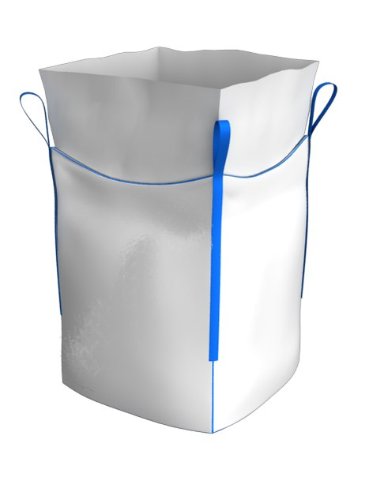
 | МКР габаритные размеры, количество слоев 2 юбка 85 см | ширина, см | высота, см | дно, см | петля, см
 |  | 90 | 65 | 90 | 30
 | ВИД рулона | Полотно - РПП 90 см - 160 гр\м2 |  |  | ППЛ беж 98см 72 гр\м2+23 гр\м2 лам

 | Наименование | параметры
 |  | ширина, см | длина, см | количество слоев, шт | повенрхностная плотность полотна | вес, гр
 | полотно | 90 | 220 | 2 | 0.016 | 633.6
 | дно | 90 | 65 | 4 | 0.016 | 374.4
 | стропа 1/3 2\3 | 5 | 125.0 | 4 | 0.35 | 175.0
 | инф карман а 4 |  |  |  |  | 5.0
 | нить на пошив |  | 873 |  | 0.077 | 67.2
 | юбка | 73 | 365 | 1 | 0.0095 | 253.1
 | узкая лента | 1 | 130 | 1 | 0.05 | 6.5
 | итого, вес |  |  |  |  | 1514.8

 | обычное плотно
2 слоя

